Hoja1
2024-01-18

LA PAZ 28 - HAEDO 4460-2005
BUENOS AIRES luquearti@gmail.com
____________________________________________________________________________________
"CERRADURAS"
"p/MUEBLES"
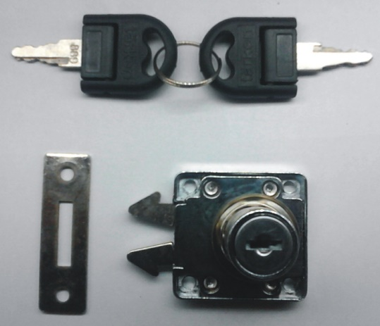
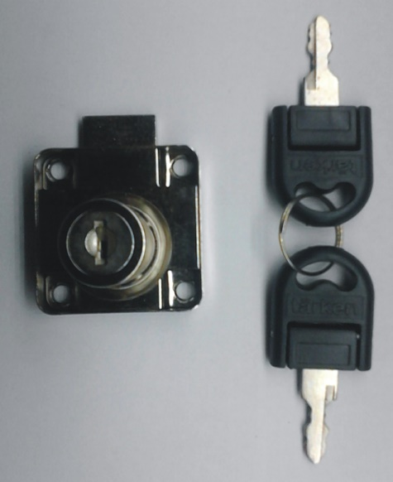

COD. | DESCRIPCION | PRECIO
CI-1315 | CERRADURA p/cajón Medio Embutir | $ 3,985.17
CEAP-100 | CERRADURA de Mueble p/APLICAR 19mm. | $ 1,646.58
CI-1330 | CERRADURA p/Vitrina 120mm | $ 3,379.11

N

